상품제안서
슈퍼파워 인피니티 머그 진공텀블러 400ml | 상품코드: S42287

 |  |  |  |  |  |  | 02-713-8555 | www.synergygift.co.kr
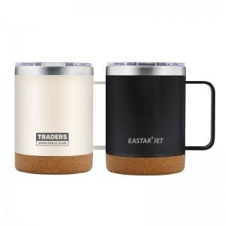

【상세/제작정보】

【인쇄/포장옵션】 | 레이저, UV필름전사 / 포장지포장

【공급단가】 | 수량 | 30~ | 100~ | 300~ | 1,000~ | 3,000~
*VAT별도 | 크림베이지 | 8,250원 | 7,740원 | 7,490원 | 7,110원 | 6,990원
 | 블랙 | 8,250원 | 7,740원 | 7,490원 | 7,110원 | 6,990원
 | 그레이 | 8,250원 | 7,740원 | 7,490원 | 7,110원 | 6,990원

【상품 URL】 | https://www.synergygift.co.kr:443/src/goods_detail.php?gdno=42287

